Сварная сетка
Прайс-лист
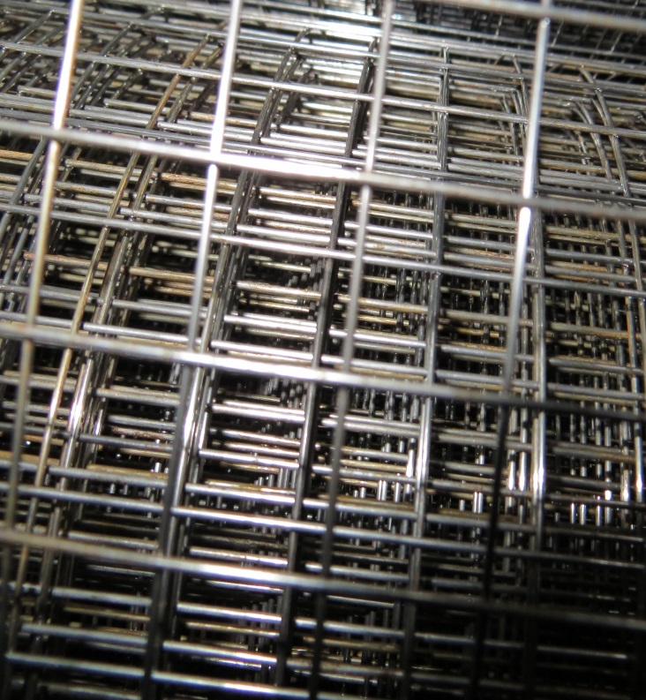
 | от 05.06.2017 г.
ООО "Сиверский метизный завод"

Сетка сварная
Лениградская обл., Гатчинский район, пос. Сиверский, ул. Заводская, д.9 тел. (81375) 4-35-76, 8-901-301-38-87 16@ooo-smz-spb.com Наталья
 | Цены указаны с НДС!

 | Наименование | Цена за 1 шт., руб. (САМОВЫВОЗ) | Цена с доставкой за 1 шт., руб.
 | сетка кладочная 0,25х3(50х50)4/4 | 90 | 92
 | сетка кладочная 0,25х3(50х50)3,5/3,5 | 79 | 81
 | сетка кладочная 0,38х2(50х50)4/4 | 90 | 92
 | сетка кладочная 0,38х2(50х50)3,5/3,5 | 79 | 81
 | сетка кладочная 0,38х3( 50х100)4/4 | 100 | 102
 | сетка кладочная 0,38х3( 50х100)3,5/3,5 | 89 | 91
 | сетка кладочная 0,38х3( 50х100)3/3 | 82 | 84
 | сетка кладочная 0,38х3( 50х50)3/3 | 107 | 109 | ГОСТ 23279-85
 | сетка кладочная 0,38х3( 50х50)4/4 | 133 | 136
 | сетка кладочная 0,38х3( 50х50)3,5/3,5 | 117 | 119
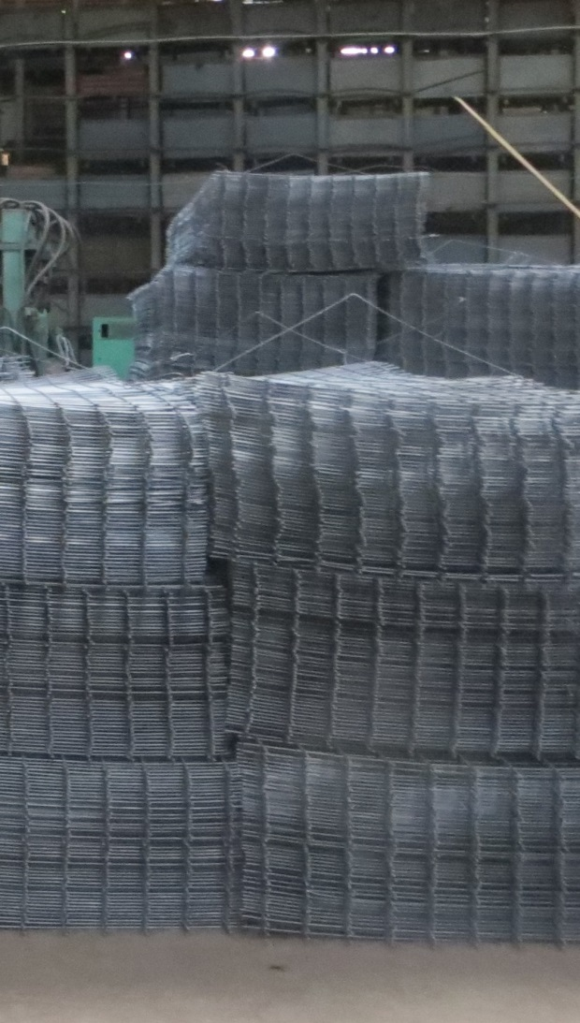
 | сетка кладочная 0,51х2( 50х50)4/4 | 121 | 124
 | сетка кладочная 0,51х2( 50х50)3,5/3,5 | 106 | 108
 | сетка кладочная 0,51х3( 50х100)4/4 | 136 | 138
 | сетка кладочная 0,51х3( 50х100)3,5/3,5 | 119 | 122
 | сетка кладочная 0,51х3( 50х100)3/3 | 109 | 111
 | сетка кладочная 0,51х3( 50х50)4/4 | 171 | 175
 | сетка кладочная 0,51х3( 50х50)3,5/3,5 | 149 | 153
 | сетка кладочная 0,51х3( 50х50)3/3 | 136 | 139
 | сетка кладочная 0,51х3(50х50)5/5 | 262 | 268
 | сетка кладочная 0,64х2(50х50)4/4 | 149 | 152
 | сетка кладочная 0,64х2(50х50)3,5/3,5 | 130 | 133
 | сетка кладочная 0,64х3( 50х50)4/4 | 213 | 218
 | сетка кладочная 0,64х3( 50х50)3,5/3,5 | 185 | 189
 | сетка кладочная 1,75х3(150х150)5/5 | 403 | 413
 | сетка кладочная 1,95х3(150х150)5/5 | 442 | 453
 | сетка кладочная 1х2 (100х100) 4/4 | 121 | 124
 | сетка кладочная 1х2 (100х100) 3,5/3,5 | 106 | 108
 | сетка кладочная 1х2,5(100х100)4/4 | 146 | 150
 | сетка кладочная 1х2,5(100х100)3,5/3,5 | 128 | 131
 | сетка кладочная 1х3(100х100)4/4 | 171 | 175
 | сетка кладочная 1х3(100х100)3,5/3,5 | 149 | 153
 | сетка кладочная 1х3(100х100)3/3 | 136 | 139
 | сетка кладочная 1х3(100х100)5/5 | 262 | 268
 | сетка кладочная 1х3(150х150)4/4 | 119 | 121
 | сетка кладочная 1х3(150х150)3,5/3,5 | 104 | 106
 | сетка кладочная 1х3(150х150)3/3 | 95 | 97
 | сетка кладочная 1х3(150х150)5/5 | 182 | 187
 | сетка кладочная 1х3(200х200)3/3 | 80 | 82
 | сетка кладочная 1х3(200х200)4/4 | 99 | 101
 | сетка кладочная 1х3(200х200)3,5/3,5 | 87 | 89
 | сетка кладочная 1х3(50х50)4/4 | 350 | 358
 | сетка кладочная 1х3(50х50)3,5/3,5 | 304 | 311
 | сетка кладочная 2,35х6(150х150)5/5 | 1130 | 1158
 | сетка кладочная 2х3(100х100)4/4 | 357 | 366
 | сетка кладочная 2х3(100х100)3,5/3,5 | 310 | 317
 | сетка кладочная 2х3(50х50)4/4 | 714 | 731
 | сетка кладочная 2х3(50х50)3,5/3,5 | 621 | 635

